المؤشرات الكلية

سوق العراق للاوراق المالية
جلسة الاثنين 2025/12/22 |  |  |  | تقرير أسعار الأسهم المتداولة واخبار الشركات
الجلسة (229)
الاسهم المتداولة المدرجة و OTC |  |  | 779,022,331 |  |  | قيمة الأسهم المتداولة المدرجة و OTC |  | 1,960,937,219 |  |  | صفقات الشركات المدرجة وOTC | 1165
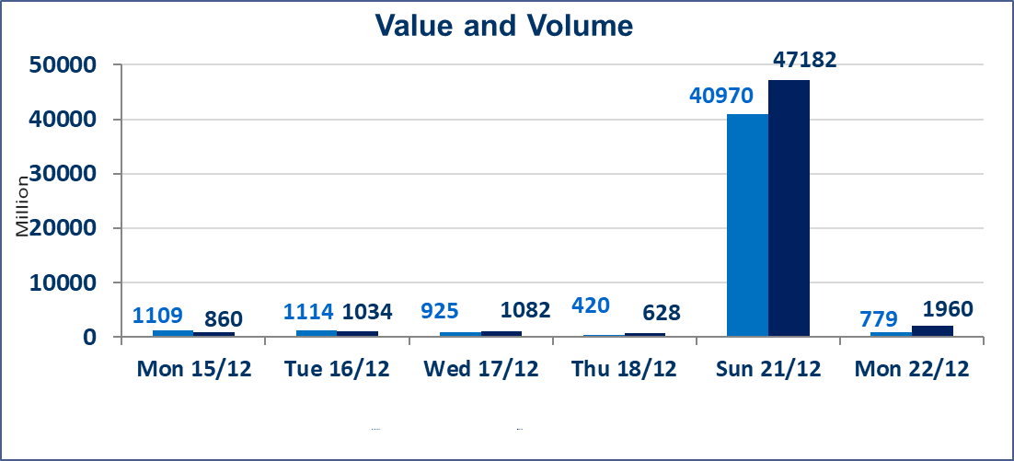
المؤشر60 ISX اليوم | 986.22 |  | نقطة |  |  | المؤشر15 ISX اليوم | 1194.66 | نقطة
المؤشر 60 ISX السابق | 984.01 |  | نقطة |  |  | المؤشر 15 ISX السابق | 1193.71 | نقطة
نسبة التغير | 0.22 |  | % |  |  | نسبة التغير | 0.08 | %
عدد النقاط | 2.21 |  | نقطة |  |  | عدد النقاط | 0.95 | نقطة

الشركات المدرجة | 104 | OTC | 15 | 119 |  | الشركات غير المتداولة المدرجة | 36 | OTC | 11 | 47
الشركات المتداولة | 52 | OTC | 2 | 54 |  | الشركات المرتفعة |  |  | 11
شركات الهيئة العامة |  |  |  | 6 |  | الشركات المنخفضة |  |  | 13
الموقوفة بقرار من هيأة الأوراق المالية |  |  |  | 10
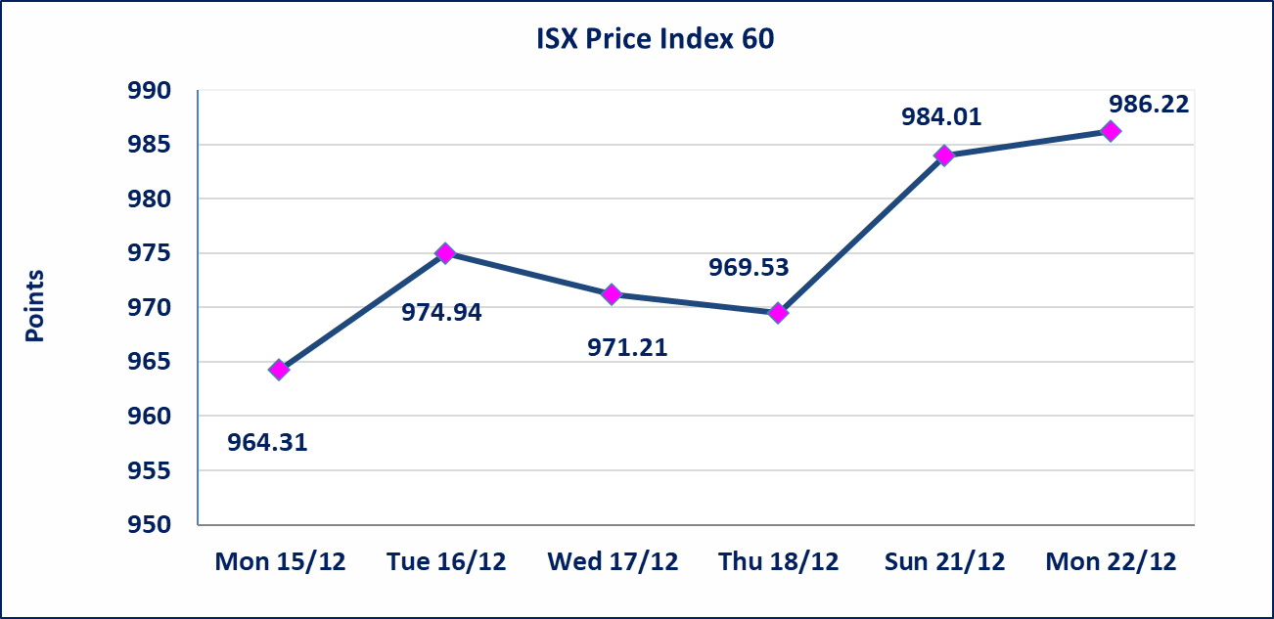 |  |  |  |  |  | 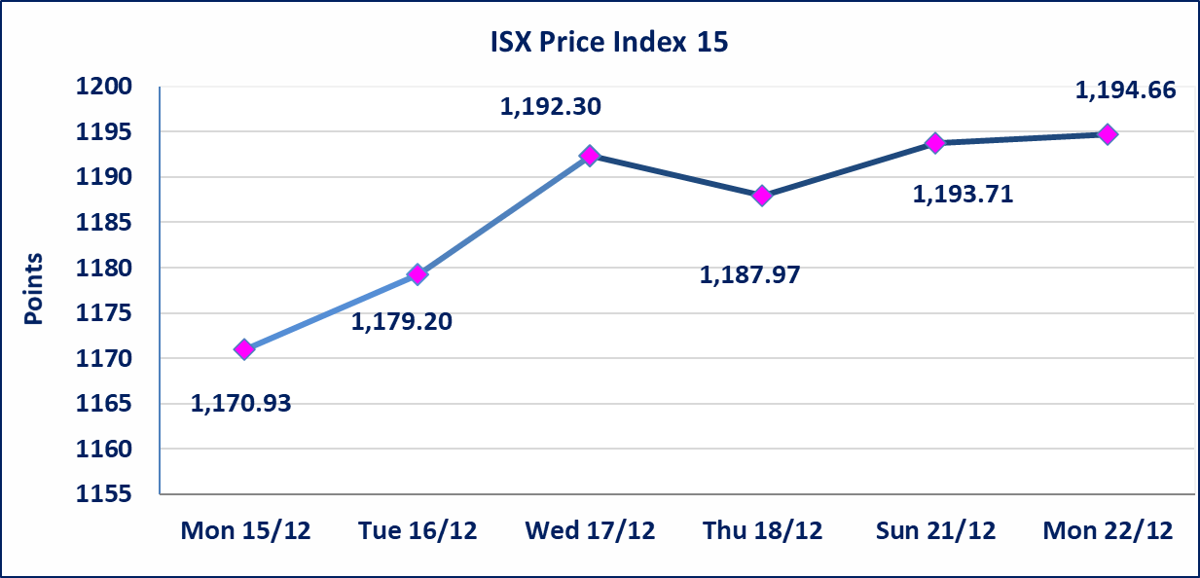

إستبعاد سعر | إستبعاد سعر إغلاق آخر عقد في جلسة اليوم على أسهم شركة العراقية لتصنيع التمور البالغ (2.700) دينار ليكون (2.750) دينار سعر الاغلاق الحالي .
* | استنادا الى قرار مجلس المحافظين لسوق العراق للاوراق المالية ستكون اخر جلسة تداول لعام 2025 يوم الثلاثاء 2025/12/30 واول جلسة تداول لعام 2026 يوم الاحد 2026/1/4.
ايلاف للتامين (NELF) | تم البدء بعمليات ايداع شهادات اسهم المساهمين لشركة ايلاف للتأمين إعتباراً من جلسة الاربعاء 2025/12/3 وسيتم اطلاق التداول إعتباراً من جلسة الاربعاء 2025/12/24 بعد ايداع 5% من رأس المال او بعد مرور (21) يوم من تاريخ بدء الايداع في منصة الشركات غير المدرجة ISX-OTC.
سندات اعمار - الاصدارية الثالثة فئة 500 الف دينار CB45 | ايقاف التداول على سندات إعمار الاصدارية الثالثة فئة (500) الف دينار إعتباراً من جلسة الثلاثاء 2025/12/16 لكون تاريخ الاطفاء 2025/12/30.
الحد الأعلى والادنى للتغير في السعر | نسبة التغير في المنصة النظامية (15%)، نسبة التغير في المنصة الثانية (20%)، نسبة التغير في المنصة الثالثة (5%) إرتفاعاً وإنخفاضاً من سعر الاغلاق السابق.
Web site : www.isx-iq.net E-mail : info-isx@isx-iq.net |  |  |  |  | 07834000034 - 07711211522 : ص . ب :3607 العلوية الهاتف |  |  |  |  |  | بغداد /الكرادة/ قرب المسرح الوطني /مجاور مصرف الخليج التجاري

نسبة التغير
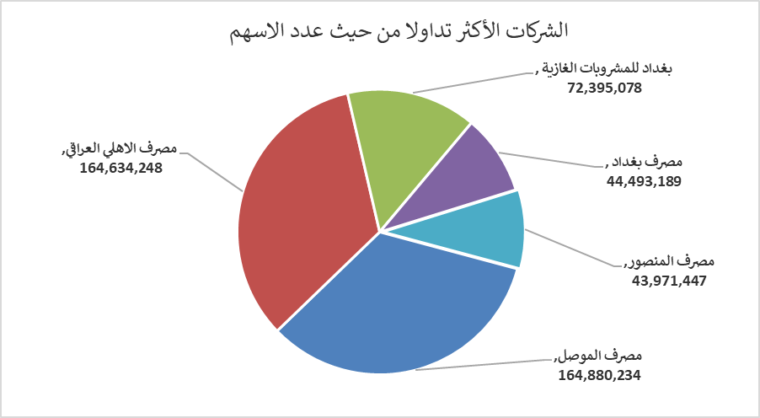
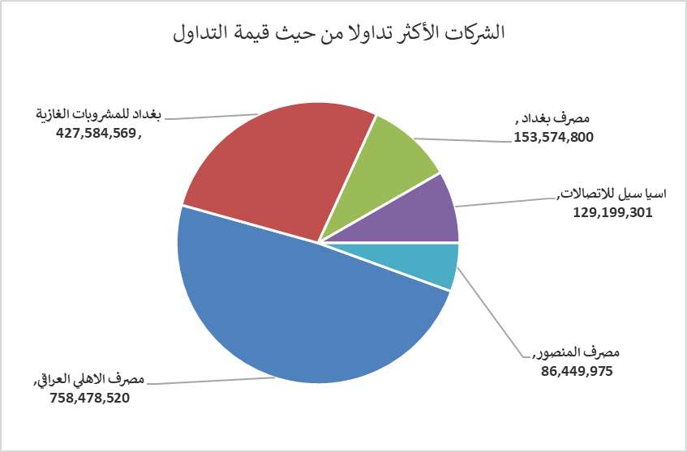
الشركات الأكثر ارتفاعاً وانخفاضاً

نسبة التغير لاسعار الاغلاق الاكثر ارتفاعاً |  |  |  | نسبة التغير لاسعار الاغلاق الاكثر انخفاضاً
اسم الشركة | اغلاق | التغير(%) | الاسهم المتداولة | اسم الشركة | اغلاق | التغير (%) | الاسهم المتداولة
مصرف الدولي الاسلامي | 0.310 | 10.71 | 32,589,347 | مصرف الشرق الأوسط | 0.060 | -14.29 | 3,015,137
الكيمياوية والبلاستيكية | 1.940 | 4.86 | 4,599,349 | الوطنية لصناعات الاثاث المنزلي | 1.100 | -11.29 | 70,729
الهلال الصناعية | 1.780 | 4.71 | 1,272,188 | مصرف الموصل | 0.160 | -5.88 | 164,880,234
الصناعات الالكترونية | 2.530 | 4.55 | 3,878,916 | بابل للإنتاج الحيواني والنباتي | 10.500 | -3.67 | 2,716
الصناعات الخفيفة | 1.420 | 4.41 | 22,237,937 | العراقية لتصنيع التمور | 2.750 | -2.48 | 1,150,805

الشركات الاكثر نشاطا حسب الاسهم المتداولة (حجم التداول) |  |  |  | الشركات الاكثر نشاطا حسب القيمة المتداولة
اسم الشركة | اغلاق | التغير(%) | الاسهم المتداولة | اسم الشركة | اغلاق | التغير (%) | القيمة المتداولة
مصرف الموصل | 0.160 | -5.88 | 164,880,234 | مصرف الاهلي العراقي | 4.640 | -1.07 | 758,478,520
مصرف الاهلي العراقي | 4.640 | -1.07 | 164,634,248 | بغداد للمشروبات الغازية | 5.900 | 3.51 | 427,584,569
بغداد للمشروبات الغازية | 5.900 | 3.51 | 72,395,078 | مصرف بغداد | 3.450 | 0.00 | 153,574,800
مصرف بغداد | 3.450 | 0.00 | 44,493,189 | اسيا سيل للاتصالات | 13.200 | 0.00 | 129,199,301
مصرف المنصور | 1.960 | 0.00 | 43,971,447 | مصرف المنصور | 1.960 | 0.00 | 86,449,975

